Features
ID | Name | Status
1 | Deployment | FIXED
2 | Abandon | FIXED
3 | DashBoard | FIXED | Show achievement，完成了多少个Program,收集了多少笔Raw Data
4 | Records | FIXED
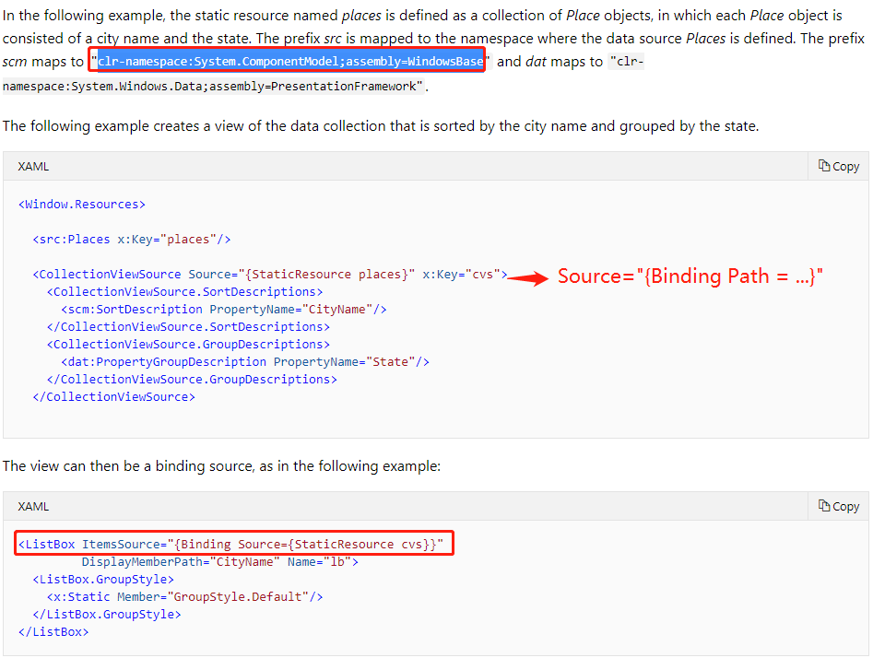
5 | Delete operation | FIXED
6 | New Things on the top | FIXED | https://docs.microsoft.com/en-us/dotnet/framework/wpf/data/how-to-sort-and-group-data-using-a-view-in-xaml
7 | Navigation | FIXED
8 | RawData import | FIXED
9 | RawData display | FIXED
10 | Estimated Time | Open
11 | Subprogram split | FIXED
12 | Populate Historic Data | FIXED | 历史操作还没实现
13 | Progress Bar | FIXED | https://docs.microsoft.com/en-us/dotnet/framework/wpf/controls/how-to-create-listviewitems-with-a-checkbox?view=netframework-4.8 https://stackoverflow.com/questions/18626696/listview-itemtemplate-100-width
14 | Sub/Test Status Color | Open
15 | Dashboard Output arrange | FIXED
16 | Color Pattern | FIXED | https://coolors.co
17 | Global Resources | FIXED | Shape.Fill和Control.Background都是Brush类型，在app.xmal中建立resources
18 | Chamber Reusability | FIXED | Replace AssetUsageRecord.Status with AssetUseCount
19 | Program Filter | Open

